Этап 2. КЭ и ГЗ
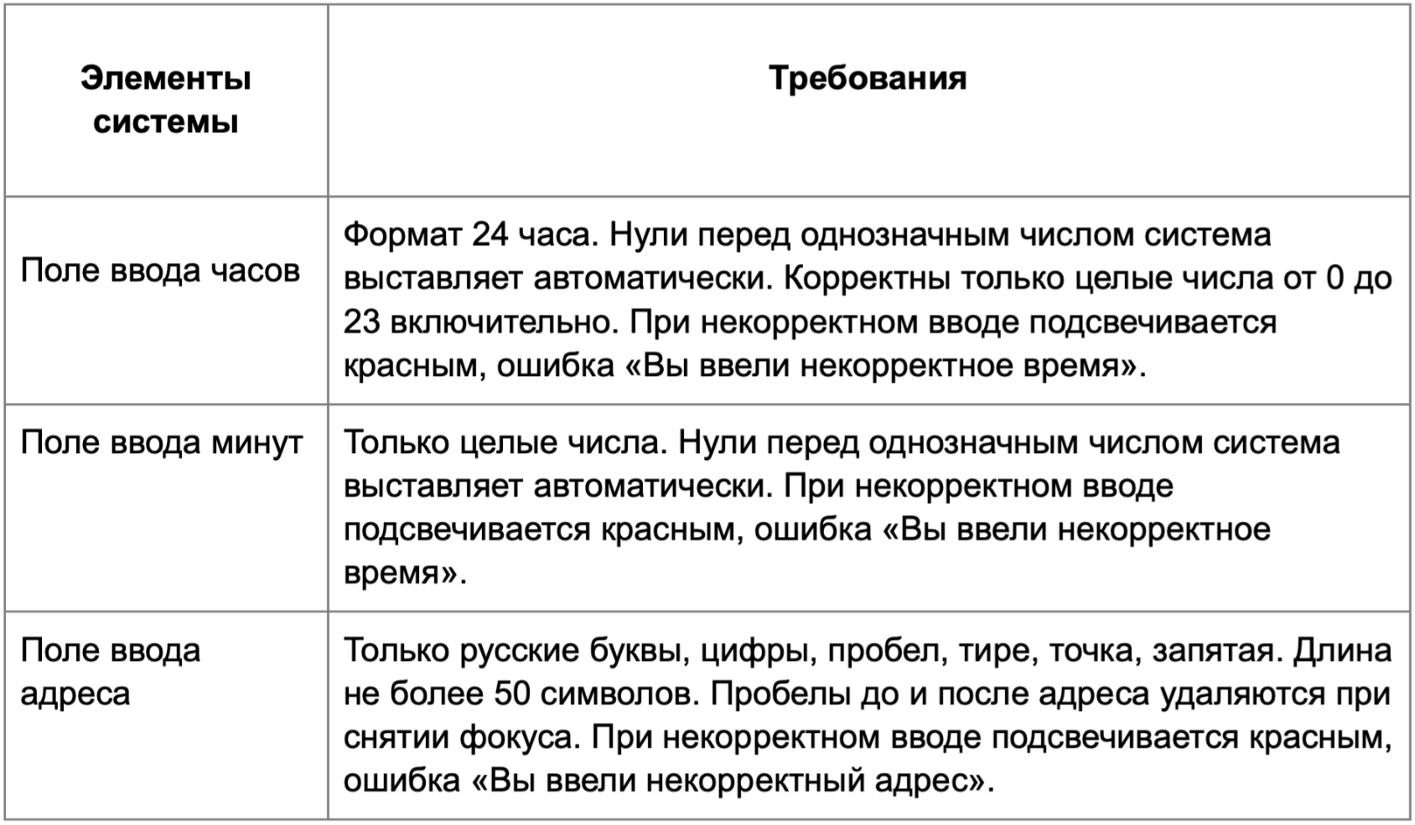

* Можно добавлять и удалять строки в группах проверок. Количество строк в шаблоне не отражает количество классов эквивалетности.
** В поля «Откуда» и «Куда» можно вводить только ограниченное количество адресов из таблицы в требованиях: Усачева, 3; Комсомольский проспект, 18; Зубовский бульвар, 37; М. Пироговская, 25; Хамовнический Вал, 34; Фрунзенская набережная, 46; 3-я Фрунзенская улица, 12. Используй их в качестве тестовых данных. Если для определенного класса эквивалетности или граничного значения эти адреса не подходят, то придумай свой адрес.

Группа проверок* | Название класса | Границы | Тестовые данные внутри класса (содержимое поля) | Тестовые данные на границах (содержимое поля) | Пояснение и оптимизации
Время начала поездки. Часы | Валидный ввод однозначные числа 0-9 (автоматическая поставновка "0" перед числом) | 0,9 | 5 | -1, 0, 1, 8, 9, 10
 | Валидный ввод двухзначные числа 10-23 | 10,23 | 15 | 9, 10, 11, 22, 23, 24
 | Невалидный ввод - ∞...-1 | -1 | -15 | -2, -1, 0
 | Невалидный ввод 24….+ ∞ | 24 | 35 | 23, 24, 25
 | Невалидный ввод дробные числа |  | 15,1
 | Невалидный ввод буквы |  | 15а
 | Невалидный ввод символы |  | 15№
 | Невалидный ввод Пробел |  | " 15"
 | Валидный ввод Ручная постановка "0" перед однозначным числом |  | "05"
 | Поле заполено |  | 15
 | Поле не заполнено |  | поле пустое (0 символов)
Группа проверок | Название класса | Границы | Тестовые данные внутри класса (содержимое поля) | Тестовые данные на границах (содержимое поля) | Пояснение и оптимизации
Время начала поездки. Минуты | Валидный ввод однозначные числа 0-9 (автоматическая поставновка "0" перед числом) | 0, 9 | 5 | -1, 0, 1, 8, 9, 10
 | Валидный ввод двухзначные числа 10-59 | 10, 59 | 15 | 9, 10, 11, 58, 59, 60
 | Невалидный ввод - ∞...-1 | -1 | -15 | -2, -1, 0
 | Невалидный ввод 60….+ ∞ | 60 | 70 | 59, 60, 61
 | Невалидный ввод дробные числа |  | 15,1
 | Невалидный ввод буквы |  | 15а
 | Невалидный ввод символы |  | 15№
 | Невалидный ввод Пробел |  | " 15"
 | Валидный ввод Ручная постановка "0" перед однозначным числом |  | "05"
 | Поле заполено |  | 15
 | Поле не заполнено |  | поле пустое (0 символов)
Группа проверок | Название класса | Границы | Тестовые данные внутри класса (содержимое поля) | Тестовые данные на границах (содержимое поля) | Пояснение и оптимизации
** Поле ввода адреса. Откуда | Поле заполнено |  | Усачева, 3
 | Поле не заполнено |  | поле пустое (0 символов)
 | Валидный ввод 1-50 | 1, 50 | Усачева, 3 (10 символов) | поле пустое (0 символов) Взять валидный адрес из БД длиной 1 символ (на данный момент отсутствует в БД) Взять валидный адрес из БД длиной 2 символа (на данный момент отсутствует в БД) Взять валидный адрес из БД длиной 49 символов (на данный момент отсутствует в БД) Взять валидный адрес из БД длиной 50 символов (на данный момент отсутствует в БД) Проспект Ленина 13, Проспект Ленина 13, Улица Ленин (51 символов)
 | Невалидный ввод 51….+ ∞ | 51 | Проспект Ленина 13, Проспект Ленина 13, Проспект Ленина 13 (59 символов) | Проспект Ленина 13, Проспект Ленина 13, Улица Лени (50 символов) Проспект Ленина 13, Проспект Ленина 13, Улица Ленин (51 символ) Проспект Ленина 13, Проспект Ленина 13, Улица Ленина (52 символа)
 | Валидный ввод Кириллица |  | Усачева, 3
 | Невалидный ввод Латиница |  | Baker Street, 221b
 | Невалидный ввод Арабский язык |  | أَلِف‎
 | Валидный ввод Цифры |  | Усачева, 3
 | Валидный ввод Пробел |  | Усачева, 3
 | Валидный ввод Тире |  | 3-я Фрунзенская улица, 12
 | Валидный ввод Точка |  | М. Пироговская, 25
 | Валидный ввод Запятая |  | Усачева, 3
 | Невалидный ввод Спецсимволы |  | Усачева, №
 | Невалидный ввод Математические символы |  | Усачева, +
 | Невалидный ввод Иные знаки пунктуации |  | Усачева; 3
 | Автоматически удаляется пробел перед адресом |  | " Усачева, 3"
 | Автоматически удаляется пробел после адреса |  | "Усачева, 3 "
 | Валидный ввод. Адрес имеется в базе данных |  | Усачева, 3
 | Невалидный ввод. Адрес отсутствует в базе данных |  | Аааааааааааа, 1111111
Группа проверок | Название класса | Границы | Тестовые данные внутри класса (содержимое поля) | Тестовые данные на границах (содержимое поля) | Пояснение и оптимизации
** Поле ввода адреса. Куда | Поле заполнено |  | Усачева, 3
 | Поле не заполнено |  | поле пустое (0 символов)
 | Валидный ввод 1-50 | 1, 50 | Усачева, 3 (10 символов) | поле пустое (0 символов) Взять валидный адрес из БД длиной 1 символ (на данный момент отсутствует в БД) Взять валидный адрес из БД длиной 2 символа (на данный момент отсутствует в БД) Взять валидный адрес из БД длиной 49 символов (на данный момент отсутствует в БД) Взять валидный адрес из БД длиной 50 символов (на данный момент отсутствует в БД) Проспект Ленина 13, Проспект Ленина 13, Улица Ленин (51 символов)
 | Невалидный ввод 51….+ ∞ | 51 | Проспект Ленина 13, Проспект Ленина 13, Проспект Ленина 13 (59 символов) | Проспект Ленина 13, Проспект Ленина 13, Улица Лени (50 символов) Проспект Ленина 13, Проспект Ленина 13, Улица Ленин (51 символ) Проспект Ленина 13, Проспект Ленина 13, Улица Ленина (52 символа)
 | Валидный ввод Кириллица |  | Усачева, 3
 | Невалидный ввод Латиница |  | Baker Street, 221b
 | Невалидный ввод Арабский язык |  | أَلِف‎
 | Валидный ввод Цифры |  | Усачева, 3
 | Валидный ввод Пробел |  | Усачева, 3
 | Валидный ввод Тире |  | 3-я Фрунзенская улица, 12
 | Валидный ввод Точка |  | М. Пироговская, 25
 | Валидный ввод Запятая |  | Усачева, 3
 | Невалидный ввод Спецсимволы |  | Усачева, №
 | Невалидный ввод Математические символы |  | Усачева, +
 | Невалидный ввод Иные знаки пунктуации |  | Усачева; 3
 | Автоматически удаляется пробел перед адресом |  | " Усачева, 3"
 | Автоматически удаляется пробел после адреса |  | "Усачева, 3 "
 | Валидный ввод. Адрес имеется в базе данных |  | Усачева, 3
 | Невалидный ввод. Адрес отсутствует в базе данных |  | Аааааааааааа, 1111111

